CollectiveAccess


Image | Object | Description | Date
 | Futterstampfer (A1206) | Für die Zubereitung von Viehfutter, besonders von Schweinefutter, kochte man unter anderem Rüben und Kartoffeln. Anschließend wurden diese mit dem Futterstampfer in einem Futterfass oder Trog zerstampft und verfüttert.
 | Futterstampfer (A1497) | Für die Zubereitung von Viehfutter, besonders von Schweinefutter, kochte man unter anderem Rüben und Kartoffeln. Anschließend wurden diese mit dem Futterstampfer in einem Futterfass oder Trog zerstampft und verfüttert.
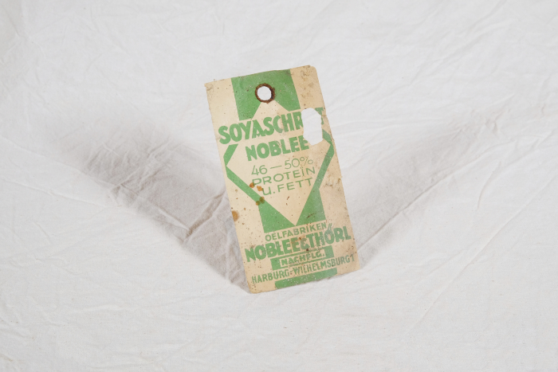 | Etikett "Soyaschrot Noblee" (A1546) | „Soyaschrot Noblee" aus den "Oelfabriken Noblee & Thörl" war aus Sojabohnen gewonnenes Schrot. Es wurde vorrangig zur Tierfütterung eingesetzt und diente als Proteinquelle für Geflügel, Rinder und Schweine.
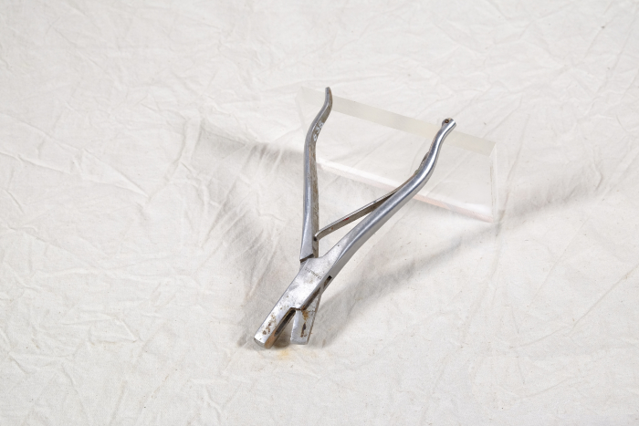 | Ohr-Markierzange für Schweine (A1638) | Die Ohr-Markierzange der Firma "T&T" diente zum Markieren von Schweinen, indem man mit ihr ein Stück aus dem Außenohr stanzte. Um verschiedene Markierungen zu ermöglichen, wurden Zangen mit unterschiedlichen Stanzmustern hergestellt.

